SFD
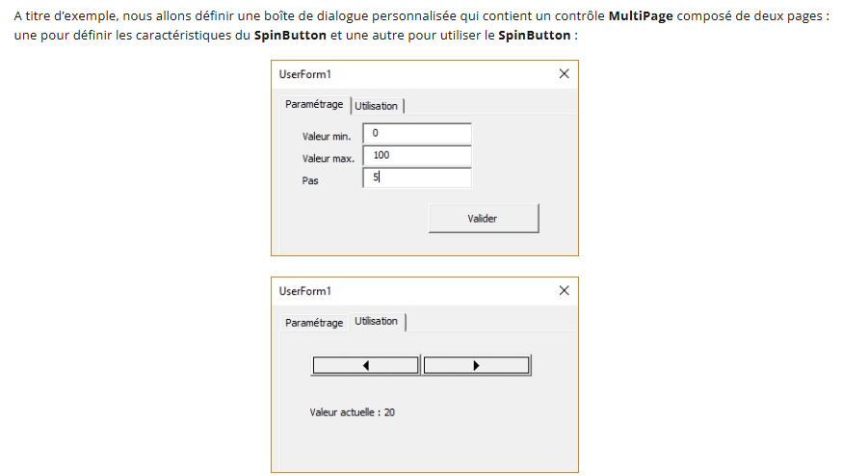
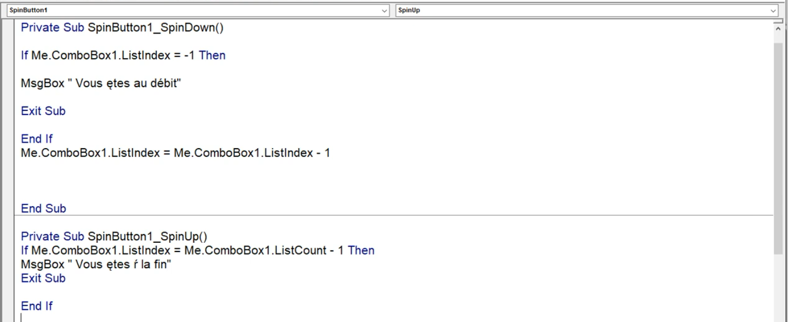
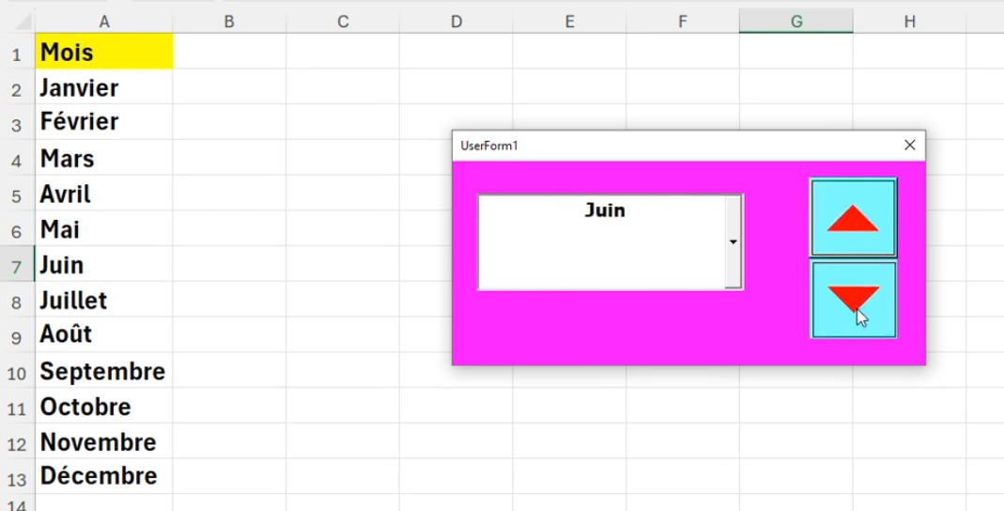
https://www.youtube.com/watch?v=HdQsdOXvJoI
https://www.mediaforma.com/vba-excel-spinbutton-boite-de-dialogue-personnalisee/

